상품제안서
덕덕 노트북파우치 | 상품코드: S36872

 |  |  |  |  |  |  | 02-713-8555 | www.synergygift.co.kr
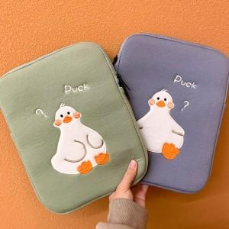

【상세/제작정보】

【인쇄/포장옵션】 | 실크, 풀칼라 / OPP(비닐)

【공급단가】 | 수량 | 100~ | 300~ | 500~ | 1,000~ | 3,000~
*VAT별도 | M | 11,610원 | 11,180원 | 10,750원 | 10,320원 | 10,060원
 | L | 12,420원 | 11,960원 | 11,500원 | 11,040원 | 10,760원

【상품 URL】 | https://www.synergygift.co.kr:443/src/goods_detail.php?gdno=36872

